상품제안서
[비빅스]보조배터리 아이엑스2 20000mAh | 상품코드: S01714

 |  |  |  |  |  | 02-713-8555 | www.synergygift.co.kr
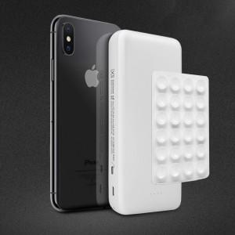

【상세/제작정보】 | .

【인쇄/포장옵션】 | 레이저, 풀칼라 / 포장지포장

【공급단가】 | 수량 | 100~ | 500~ | 1,000~ | 3,000~
*VAT별도 | 단가 | 22,950원 | 22,100원 | 21,250원 | 20,400원

【상품 URL】 | https://www.synergygift.co.kr:443/src/goods_detail.php?gdno=229

